Sheet1
썸네일 | 제품코드 | 브랜드 | 제품이름 | 권장소비자가 | 도매등급1 도매가 (VAT 별도) 0.63 | 도매등급2 도매가 (VAT 별도) 0.65 | 도매등급3 도매가 (VAT 별도) 0.68 | 도매등급4 도매가 (VAT 별도) 0.7
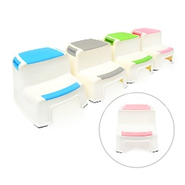 | KS-AC101 | 키스톤트램폴린 | 어린이 2단 발디딤대 | 17,900 | 10,200 | 10,600 | 11,000 | 11,400
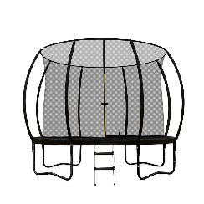 | KS-HT110 | 키스톤트램폴린 | 프리미엄 펌킨 대형 트램폴린 10피트 | 478,800 | 335,100 | 343,900 | 352,600 | 361,300
 | KS-HT112 | 키스톤트램폴린 | 프리미엄 펌킨 대형 트램폴린 12피트 | 622,800 | 436,000 | 447,300 | 458,600 | 470,000
 | KS-HT114 | 키스톤트램폴린 | 프리미엄 펌킨 대형 트램폴린 14피트 | 742,800 | 520,000 | 533,500 | 547,000 | 560,500
 | KS-HT108 | 키스톤트램폴린 | 프리미엄 펌킨 대형 트램폴린 8피트 | 406,800 | 284,800 | 292,100 | 299,600 | 307,000
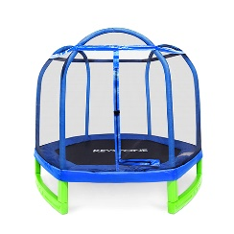 | KS-CT707 | 키스톤트램폴린 | CT7 대형 트램폴린 7피트 / 214cm | 298,800 | 209,100 | 214,600 | 220,000 | 225,500
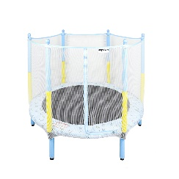 | CT702 | 키스톤트램폴린 | CT7 데이드림 트램폴린 55인치/140cm | 202,800 | 142,000 | 140,100 | 143,800 | 147,500
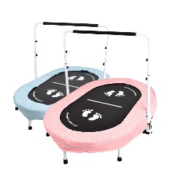 | KS-CT703 | 키스톤트램폴린 | CT7 투게더 2인용 트램폴린 145cm | 130,800 | 88,000 | 90,400 | 92,800 | 95,100
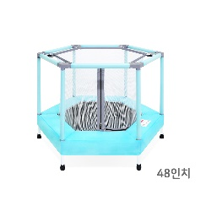 | KS-CT704 | 키스톤트램폴린 | CT7 파스텔 트램폴린 48인치 / 124cm | 178,800 | 125,100 | 128,400 | 131,700 | 135,000
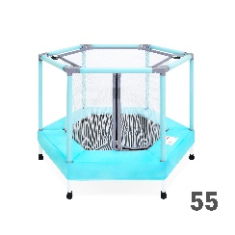 |  | 키스톤트램폴린 | CT7 파스텔 트램폴린 55인치 | 214,800 | 150,300 | 154,200 | 158,100 | 162,000
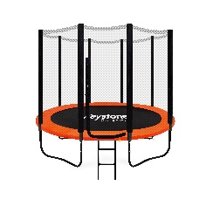 | KS-SP910-S | 키스톤트램폴린 | SP9 대형 트램폴린 10피트/305cm 세트 | 418,800 | 293,100 | 300,800 | 308,400 | 316,000
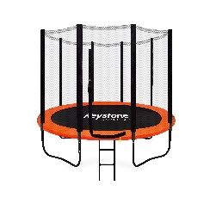 | KS-SP912-S | 키스톤트램폴린 | SP9 대형 트램폴린 12피트/365cm 세트 | 514,800 | 360,300 | 369,700 | 379,000 | 388,400
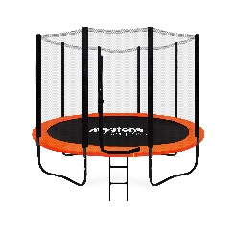 | KS-SP914-S | 키스톤트램폴린 | SP9 대형 트램폴린 14피트/427cm 세트 | 646,800 | 452,800 | 464,500 | 476,300 | 488,000
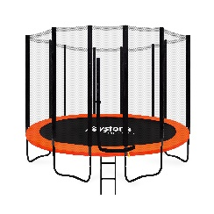 | KS-SP916-S | 키스톤트램폴린 | SP9 대형 트램폴린 16피트/488cm 세트 | 826,800 | 578,800 | 593,800 | 608,900 | 623,900
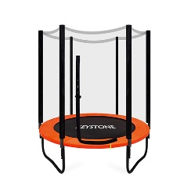 | KS-SP906-S | 키스톤트램폴린 | SP9 대형 트램폴린 6피트/183cm 세트 | 250,800 | 175,600 | 180,100 | 184,700 | 189,200
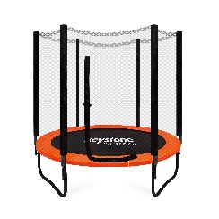 | KS-SP908-S | 키스톤트램폴린 | SP9 대형 트램폴린 8피트/244cm 세트 | 346,800 | 242,800 | 249,000 | 255,400 | 261,700
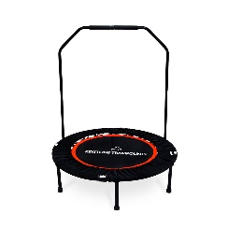 | KS-ST640 | 키스톤트램폴린 | ST6 스포츠 트램폴린 40인치 | 89,000 | 62,300 | 64,000 | 65,500 | 67,100
Total |  |  | 17

